Sheet1
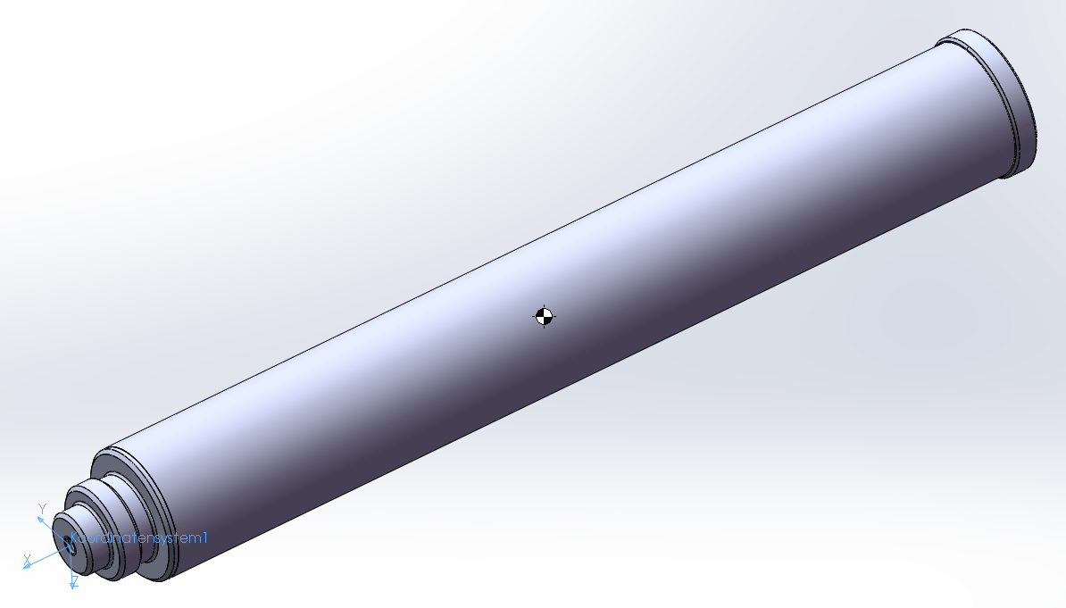
 | Start | Brennschluss
Motormasse [g] | 1595 | 715
Schwerpunktposition [mm] | -215 | -215
Position Ursprung Motor KOS zum Ursprung Flugkörper KOS (Flugkörperspitze) notiert im Flugkörper KOS [mm] | -854.15 | -854.15
Motordurchmesser [mm] | 54.15 | 54.15
Motorlänge [mm] | 420.5 | 420.5

Trägheitstensor Startkonfiguration
Trägheitsmomente: ( Gramm * Quadratmillimeter )
Bezogen auf das Ausgabekoordinatensystem.
 | Ixx = 620072.46 | Ixy = -1.93 | Ixz = -0.17
 | Iyx = -1.93 | Iyy = 95174386.97 | Iyz = -5.90
 | Izx = -0.17 | Izy = -5.90 | Izz = 95174421.28

Trägheitstensor Brennschlusskonfiguration
Trägheitsmomente: ( Gramm * Quadratmillimeter )
Bezogen auf das Ausgabekoordinatensystem.
 | Ixx = 277963.52 | Ixy = 0.87 | Ixz = 0.07
 | Iyx = 0.87 | Iyy = 42664380.37 | Iyz = -2.65
 | Izx = 0.07 | Izy = -2.65 | Izz = 42664395.75

